Sheet1
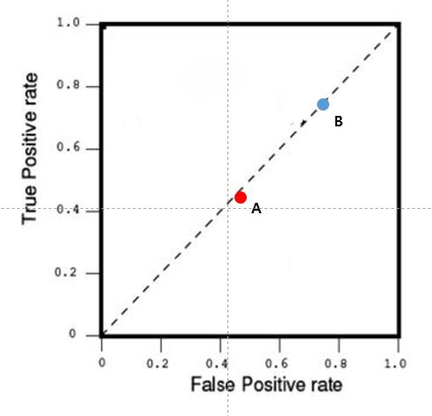
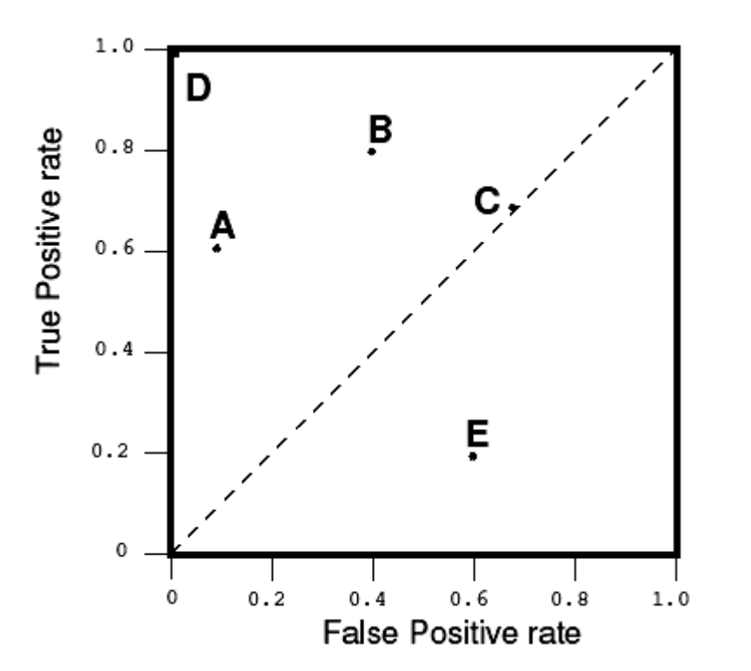
 | 케이스 A |  |  | 케이스 B
 | 감몀 | 비감염 |  | 감몀 | 비감염
양성 | 63 | 28 | 양성 | 77 | 77
음성 | 72 | 37 | 음성 | 23 | 23
TPR | 0.46 |  | TPR | 0.77
FPR | 0.43 |  | FPR | 0.77
ACC | 0.5 |  | ACC | 0.5

그래프 그리기
가로축=FPR, 세로축=TPR을 표시하는 그래프에서 케이스 A와 케이스 B를 점으로 표시하시오.
단, 평면 상에 두 개의 점의 위치를 표시하면됨.

당신의 그래프 |  |  |  |  |  | 예시

